Перец стартовый
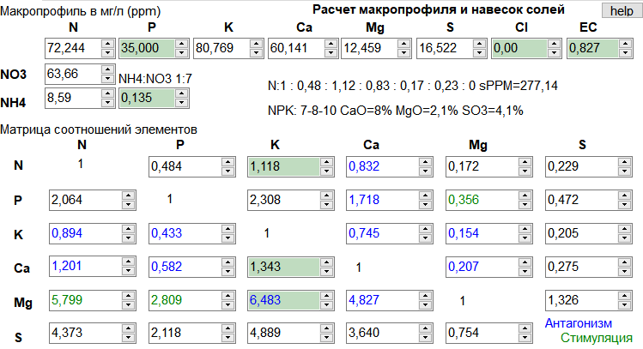
 | г/л | x200 (г/1000 мл) | x200 (г/500 мл) | x200 (г/180 мл)
Кальциевая селитра | 0.311 | 62.20 | 31.10 | 11.20 | 1 банка
Аммиачная селитра | 0.039 | 7.80 | 3.90 | 1.40 | 1 банка
Нитрат калия | 0.100 | 20.00 | 10.00 | 3.60 | 1 банка
Калия монофосфат | 0.154 | 30.80 | 15.40 | 5.54 | 2 банка
Сульфат магния | 0.122 | 24.40 | 12.20 | 4.39 | 2 банка
Сульфат калия | 0.000 | 0.00 | 0.00 | 0.00 | 2 банка
Аквамикс | 0.063 | 12.60 | 6.30 | 2.27 | 3 банка

Перец вегетация
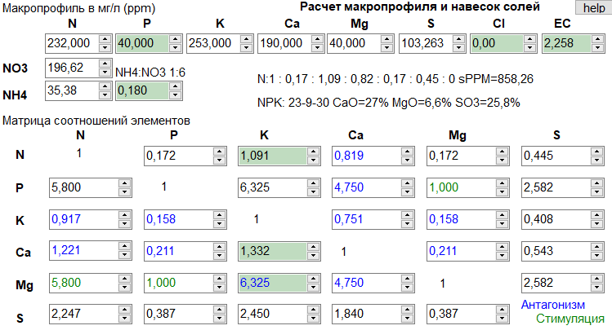
 | г/л | x200 (г/1000 мл) | x200 (г/500 мл) | x200 (г/180 мл)
Кальциевая селитра | 0.984 | 196.80 | 98.40 | 35.42 | 1 банка
Аммиачная селитра | 0.173 | 34.60 | 17.30 | 6.23 | 1 банка
Нитрат калия | 0.219 | 43.80 | 21.90 | 7.88 | 1 банка
Калия монофосфат | 0.176 | 35.20 | 17.60 | 6.34 | 2 банка
Сульфат магния | 0.391 | 78.20 | 39.10 | 14.08 | 2 банка
Сульфат калия | 0.274 | 54.80 | 27.40 | 9.86 | 2 банка
Аквамикс | 0.063 | 12.60 | 6.30 | 2.27 | 3 банка

Перец поздняя вегетация
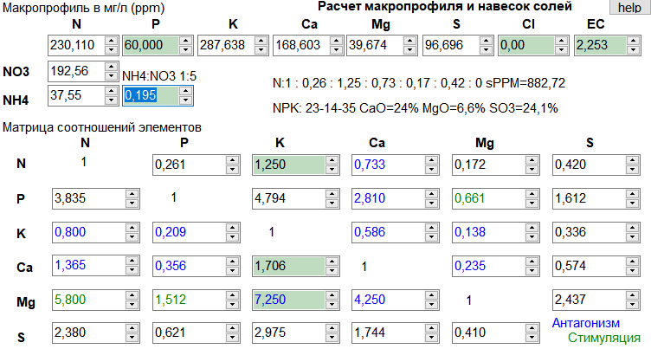
 | г/л | x200 (г/1000 мл) | x200 (г/700 мл) | x200 (г/500 мл) | x200 (г/180 мл)
Кальциевая селитра | 0.873 | 174.60 | 122.22 | 87.30 | 31.43 | 1 банка
Аммиачная селитра | 0.191 | 38.20 | 26.74 | 19.10 | 6.88 | 1 банка
Нитрат калия | 0.286 | 57.20 | 40.04 | 28.60 | 10.30 | 1 банка
Калия монофосфат | 0.264 | 52.80 | 36.96 | 26.40 | 9.50 | 2 банка
Сульфат магния | 0.388 | 77.60 | 54.32 | 38.80 | 13.97 | 2 банка
Сульфат калия | 0.241 | 48.20 | 33.74 | 24.10 | 8.68 | 2 банка
Аквамикс | 0.063 | 12.60 | 8.82 | 6.30 | 2.27 | 3 банка

Перец плодоношение
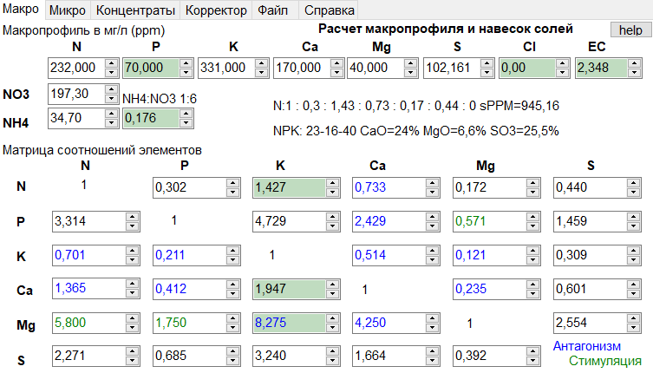
 | г/л | x200 (г/1000 мл) | x200 (г/500 мл) | x200 (г/180 мл)
Кальциевая селитра | 0.880 | 176.00 | 88.00 | 31.68 | 1 банка
Аммиачная селитра | 0.173 | 34.60 | 17.30 | 6.23 | 1 банка
Нитрат калия | 0.337 | 67.40 | 33.70 | 12.13 | 1 банка
Калия монофосфат | 0.308 | 61.60 | 30.80 | 11.09 | 2 банка
Сульфат магния | 0.391 | 78.20 | 39.10 | 14.08 | 2 банка
Сульфат калия | 0.268 | 53.60 | 26.80 | 9.65 | 2 банка
Аквамикс | 0.063 | 12.60 | 6.30 | 2.27 | 3 банка

Томат плодоношение
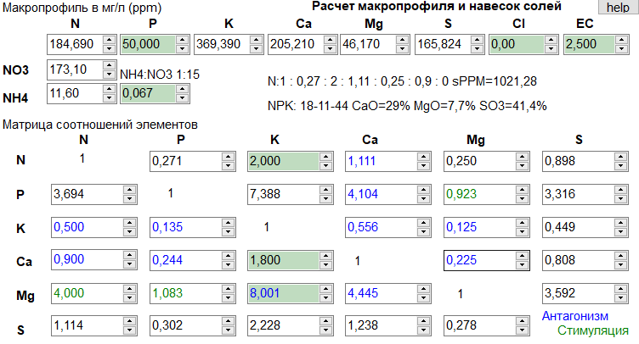
 | г/л | x200 (г/1000 мл) | x200 (г/500 мл) | x200 (г/180 мл)
Кальциевая селитра | 1.209 | 241.80 | 120.90 | 43.52 | 1 банка
Аммиачная селитра | 0.066 | 13.20 | 6.60 | 2.38 | 1 банка
Нитрат калия | 0.130 | 26.00 | 13.00 | 4.68 | 1 банка
Калия монофосфат | 0.220 | 44.00 | 22.00 | 7.92 | 2 банка
Сульфат магния | 0.468 | 93.60 | 46.80 | 16.85 | 2 банка
Сульфат калия | 0.570 | 114.00 | 57.00 | 20.52 | 2 банка
Аквамикс | 0.063 | 12.60 | 6.30 | 2.27 | 3 банка

